Лист1
3,08 Х 1,65 Х 0,322 М
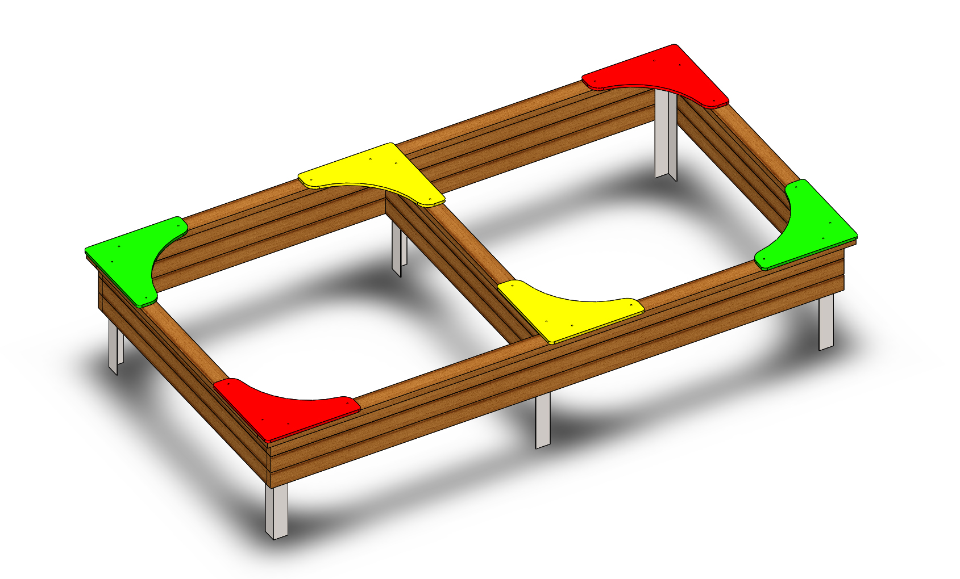 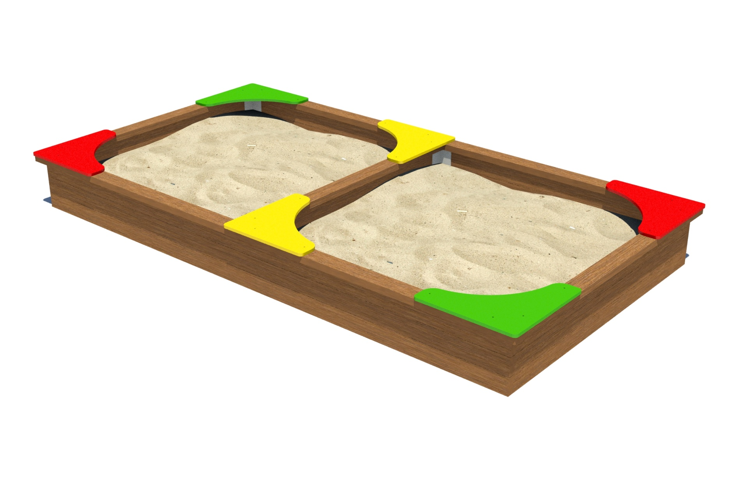

№ п/п | Артикул | Наименование | Кол-во | Изображение | цвет | Длина, см | Ширина, см | Высота, см | Объем, см3
СТОЛБЫ
1 | 0206МП | Закладная песочницы (3 отверстия) | 6 |  | Цвет, RAL 7047 | 7.5 | 7.5 | 60 | 3375
ПЕСОЧНИЦА
2 | - | Брус 35х90 L=3000 | 6 |  | Цвет, RAL 8014 | 3.5 | 9 | 300 | 9450
3 | 0091ДБ | Брус 35х90 L=1500 | 9 |  | Цвет, RAL 8014 | 3.5 | 9 | 150 | 4725
4 | - | Брус 35х90 L=3080 | 2 |  | Цвет, RAL 8014 | 3.5 | 9 | 308 | 9702
5 | - | Брус 35х90 L=1470 | 3 |  | Цвет, RAL 8014 | 3.5 | 9 | 147 | 4630.5
ПАНЕЛИ
6 | 000740 | Столик угловой песочницы 1.03 500 x 500 x 15 | 2 |  | Цвет, RAL 1023 | 50 | 50 | 2.1 | 5250.000
7 | 000740 | Столик угловой песочницы 1.03 500 x 500 x 15 | 2 |  | Цвет, RAL 6018 | 50 | 0.5 | 2.1 | 52.500
8 | 000740 | Столик угловой песочницы 1.03 500 x 500 x 15 | 2 |  | Цвет, RAL 3020 | 50 | 0.5 | 2.1 | 52.500
ЗАГЛУШКИ
9 | 00.001.000 | Заглушка К4М6КС | 64 |  | Цвет, RAL черный | 2.7 | 2.7 | 1.6 | 11.66400
МЕТИЗЫ
 | БолтМеб 6х55 | 6х55 ОЦ. Болт мебельный с усом ГОСТ 7801-81 (DIN 607) | 30
 | ШурупГл8х50 | 8х50 ОЦ. Шуруп для крепления дер. Лаг (глухарь) DIN 571 | 24
 | ШайбаМ8 | М8 ОЦ. Шайба ГОСТ 11371-78 (DIN 125) | 54
 | ГайкаМ6 | М6 ОЦ. Гайка шестигранная ГОСТ 5915-70 | 30

